Hoja2
 | DISEÑO DEL FILTRO
 | INVERSOR |  |  |  | CONVERTIDOR DC/DC BUCK
Constante1 | 27 |  |  | Voltaje de entrada | 512
Constante2 | 3 |  |  | voltaje de salida | 600
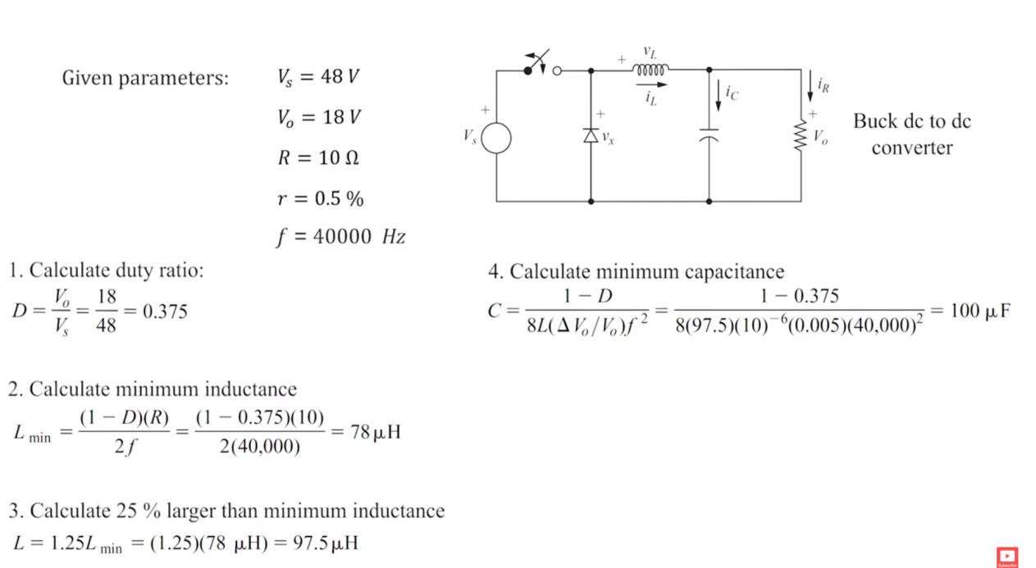
frecuencia de red | 50 |  |  | Resistencia | 10
fsw | 10000 |  |  | frecuencia de conmutacion | 1.00E+04
 |  |  |  | r | 0.005
fc | 1000 | menor o igual a este |  | duty cycle | 1.171875
voltaje de rms | 1103.0865787
Voltaje pico DC | 1560 |  |  | Lmin | -8.59375E-05
Corriente Max out | 80 |  |  | Lnom | -0.000107421875
Frecuencia | 50 |  |  | Capacitor | 0.0004
bobina L | 0.0018621128342 |  |  |  |  | 1.00E-05
 |  |  |  |  |  | 1.00E+05
 | 73513.268094 |  |  | 551.54328933
Capacitor | 1.3602986589E-05 |  |  | 400.22243815

Voltaje de entrada | 780
voltaje de salida linea | 860.07307686
voltaje de salida fas | 331.04228163
VOLTAJE DE SALIDA | 400
Potencia inversor | 50000
Tension de linea de red | 230
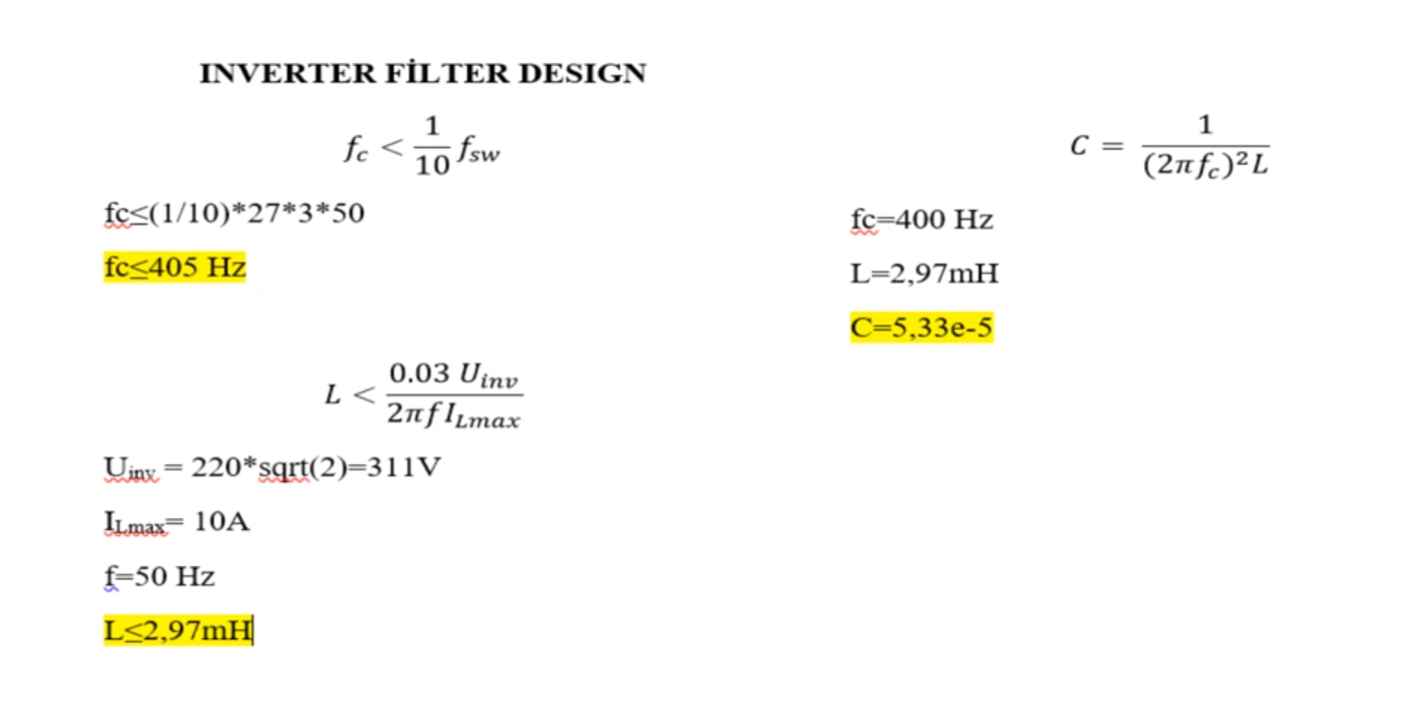
Tension del bus continia | 400
Frecuencia de conmutacion | 10000
Frecuencia de red | 50
 |  |  | 2648.8
Pb | 500000
Vb | 132.79056191
Ib | 3765.3278425
Zb | 0.035266666667
Lb | 0.00011225728653
Cb | 0.090258001753
tiempo de muestreo | 1.00E-06
D | 0.15101177892
DELTAI | 188.26639213
 | 1.00E-04
Li | 2.6558546025E-07 | 1.60E-05

